상품제안서
라미 스튜디오 볼펜267 | 상품코드: S02658

 |  |  |  |  |  |  | 02-713-8555 | www.synergygift.co.kr
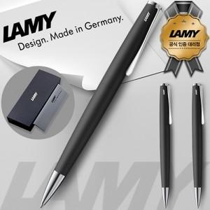

【상세/제작정보】

【인쇄/포장옵션】 | 레이저 / 포장지포장

【공급단가】 | 수량 | 10~ | 30~ | 100~ | 300~ | 500~
*VAT별도 | 단가 | 75,070원 | 66,180원 | 63,470원 | 61,840원 | 60,210원

【상품 URL】 | https://www.synergygift.co.kr:443/src/goods_detail.php?gdno=17937

